Exif구조
JPEG 이미지 Format 중 하나인 JFIF 이미지에서 마커번호가 0xFFE0인 APP0 마커를 자체적으로 사용하기 때문에 이와의 혼란을 피하기 위해 Exif Format에서는 APP1(마커번호가 0xFFE1)을 사용.

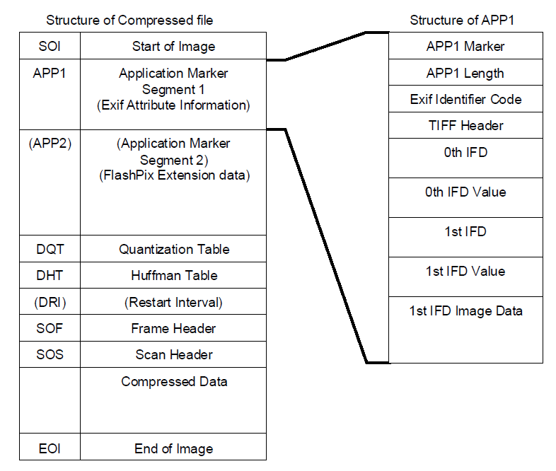

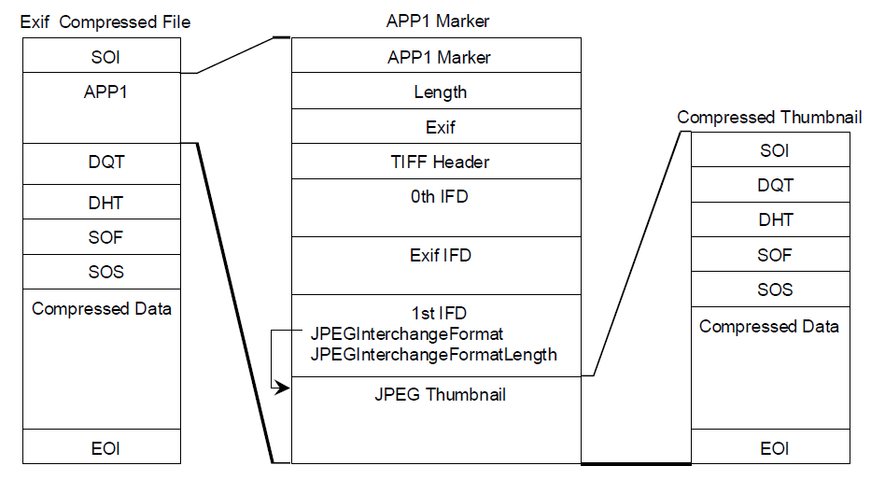

APP1 Marker ("FF E1")
APP1 Data | APP1 데이터 크기
 | Exif Header
 | TIFF Header
 | IFD0 (main image)

 | {

 | 디렉토리 엔트리0

 | 디렉토리 엔트리1

 | 디렉토리 엔트리2

 | .

 | .

 | .

 | 마지막 4bytes는 IFD1의 offset

 | }
 | IFD0의 Data 영역.
 | Exif SubIFD

 | {

 | 디렉토리 엔트리0

 | 디렉토리 엔트리1

 | 디렉토리 엔트리2

 | .

 | .

 | .

 | 끝.

 | }
 | SubIFD의 Data 영역
 | IFD1 (Thumbnail Image)

 | {

 | 디렉토리 엔트리0

 | 디렉토리 엔트리1

 | 디렉토리 엔트리2

 | .

 | .

 | .

 | 끝.

 | }
 | IFD1의 Data 영역
 | Thumbnail Image

Exif format에서는 '이미지 정보'와 '섬네일'을 담는다고 앞서 말했다. IFD0에서 이미지 정보를, IFD1에서 섬네일을 다루며 IFD 링크가 끝난다.

IFD0/IFD1에서는 '셔터 스피드', 'focal length' 등과 같은 어떠한 카메라 정보도 담지 않기 때문에 IFD0에는 항상 Exif SubIFD의 Offset을 담는 Special Tag : Exif Offset(0x8769)가 포함되고, Exif SubIFD에서 digicam의 정보를 다룬다.

IFD0 (main image),
Exif SubIFD,
IFD1 (thumbnail image)

